CollectiveAccess
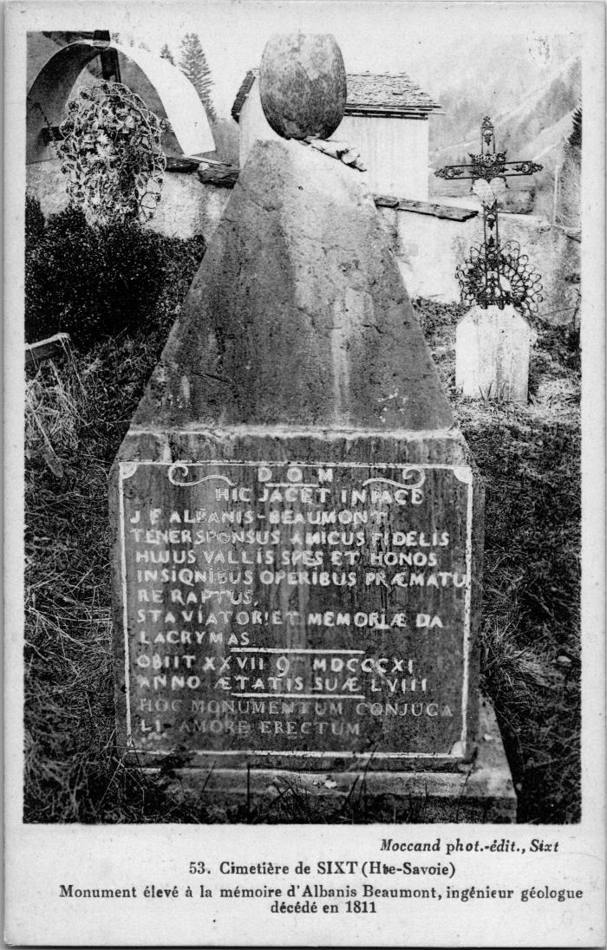
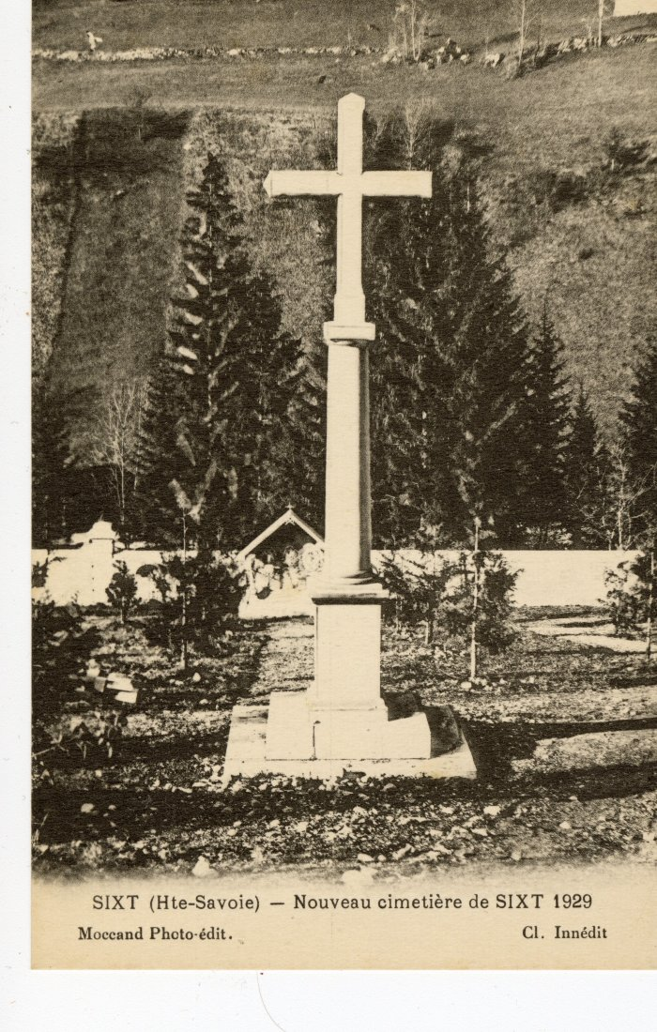
Image | Object | Description | Date
 | Monument élevé à la mémoire d'Albanis Beaumont, 1811 (2-4111) | Monument élevé à la mémoire d'Albanis Beaumont, ingénieur géologue décédé en 1811, cimetière de Sixt
 | Nouveau cimetière de Sixt, 1929 (56-061) | Nouveau cimetière de Sixt, 1929
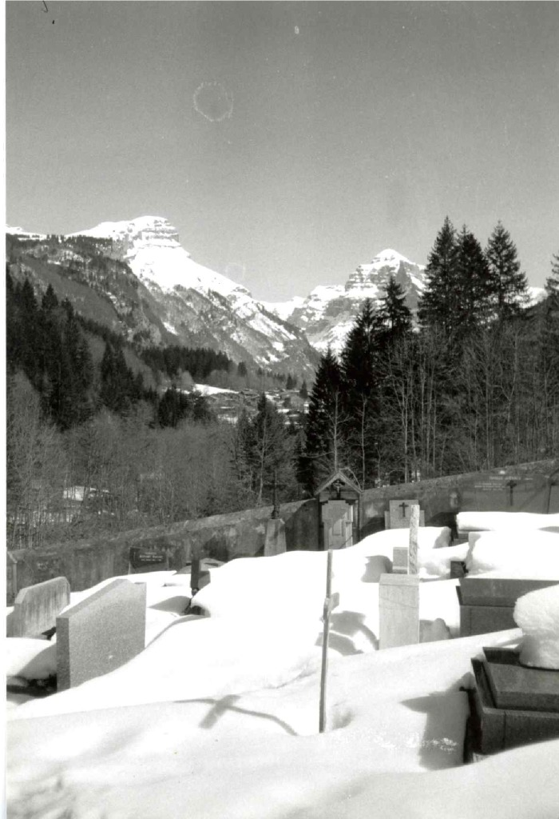
 | Cimetière sous la neige (7-010) | Cimetière sous la neige

